Luvrecht
 | Luvrecht
Geben Sie bei jeder Aussage in der Spalte (r/f) an, ob sie richtig (r) oder falsch (f) ist, dann erfolgt
Rückmeldung mit ok oder nein und Regelbezug.
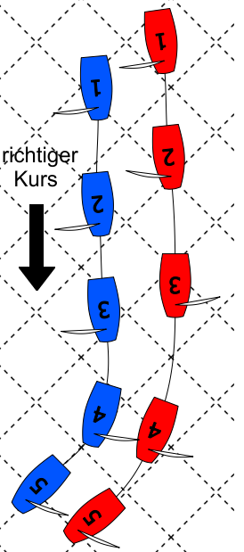
 | Aussage zu Bild 1 | (r/f) | Antwort
 | Blau hat in Pos 1 Wegerecht
 | Blau hat in Pos 3 Wegerecht
 | Rot darf in Pos 4 Luven
 | Der Großbaum von Blau darf bei Halse Rot berühren
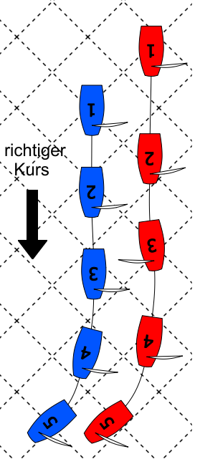
 | Rot darf in Pos 4 höher als den richtigen Kurs luven
 | Rot hat Blau in Pos 4 Raum zum Freihalten gegeben

 | Aussage zu Bild 2 | (r/f) | Antwort
 | Rot hat in Pos 1 Wegerecht
 | Rot hat in Pos 2 Wegerecht
 | Rot darf in Pos 2 Luven
 | Rot hat in Pos 3 Wegerecht
 | Rot hat in Pos 4 Wegerecht
 | Rot darf in Pos 4 Luven

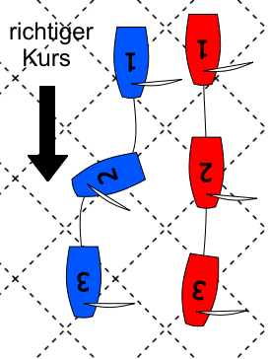
Blau hat Überlappung von achteraus hergestellt | Aussage zu Bild 3 | (r/f) | Antwort
 | Rot hat in Pos 1 Wegerecht
 | Rot darf in Pos 1 Luven
 | Rot ist in Pos 2 klar achteraus
 | Rot hat in Pos 2 Wegerecht
 | Rot hat in Pos 3 Wegerecht
 | Rot darf in Pos 3 Luven

